MCD + MLD
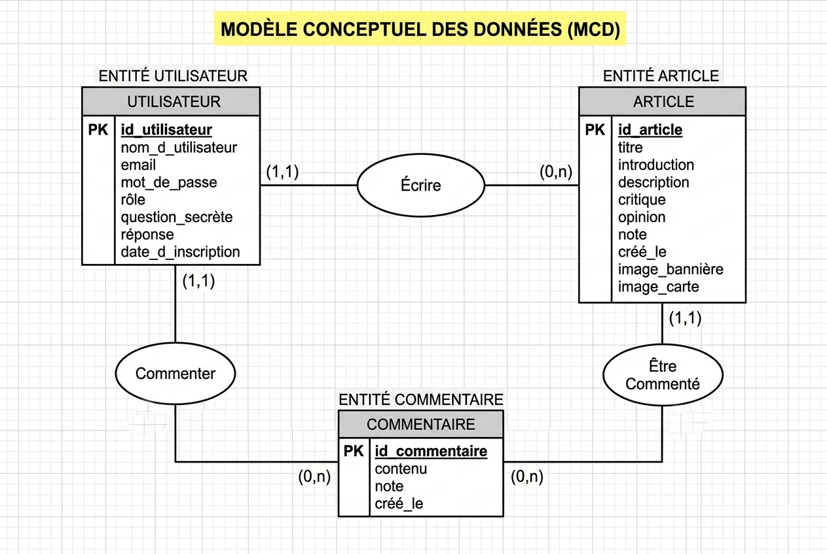
 |  |  |  |  |  | ARTICLES: id_article, title, intro, description, critic, opinion, note, created_at, banner_img, card_img, author_id
USERS |  |  |  |  | ARTICLES | USERS: id_user, username, email, password, role, secret_question, answer
id_user |  |  |  |  | id_article | COMMENTS: id_comment, content, note, created_at, id_user, id_article
username |  | Ecrit |  |  | title
email | 1 |  |  | n | intro
password |  |  |  |  | description
role |  |  |  |  | critic
secret question |  |  |  |  | opinion
answer |  |  |  |  | note
date_subsription |  |  |  |  | created_at
1 |  |  |  |  | banner_img
 |  |  |  |  | card_img
 |  |  |  |  | 1
commente

n
COMMENTS | n |  | Est commenté
id_comment
content
note
created_at

